Hoja1
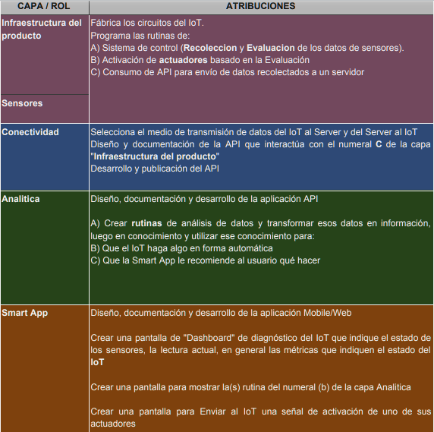
Encargado | Rol 1 | Rol 2 | Rol 3 | Rol 4
Katy futura esposa de un ex auxiliar | x |  |  |  | 1
Alex la vaca bailando cancion rusa |  |  | x
Jose el mesero alejandro |  | x
criss el psyduck |  |  |  | x
Neri el hombre invicible | x

40 |  |  |  |  | 2

 |  |  |  |  | 3

 |  |  |  |  | 4

